Arkusz1
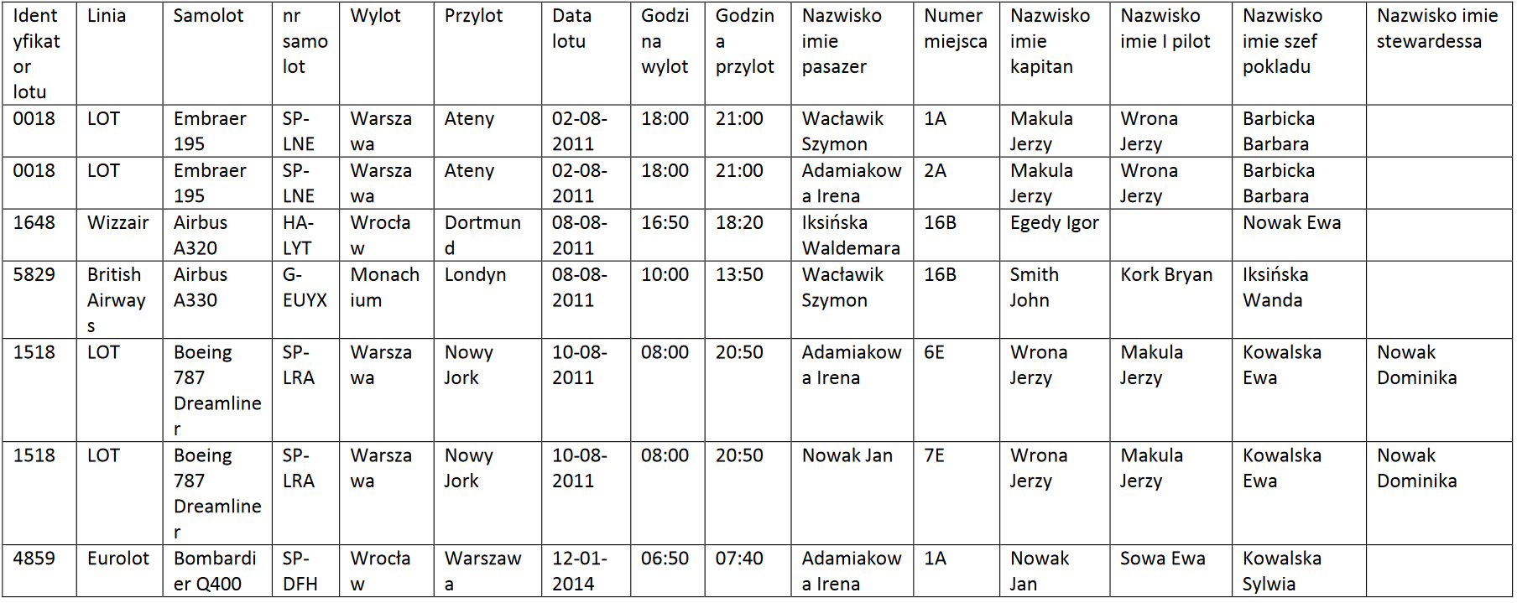

id_funkcja | funkcja |  | funkcja | 1.1 | 0,n | uprawnienia
1 | kapitan |  | id_funkcja |  |  | id_funkcja_model | 0,n
2 | 1 pilot |  | funkcja |  |  | Id_model
3 | szef pokladu |  |  |  |  | Id_funkcja
4 | stewardessa |  |  |  |  | 1.1

 |  |  |  |  |  | 0,n
 |  |  |  |  |  | id_zaloga
 |  |  |  |  |  | id_funkcja_model
id_model | model
1 | A320
2 | A330 |  |  |  |  | 0,n
 |  |  |  |  |  |  |  |  | linia
 |  |  |  |  |  |  |  |  | id_linia
 |  |  |  |  |  |  |  |  | nazwa_linia
id_funkcja_model | Id_model | id_funkcja |  |  |  | 1.1
1 | 1 | 1 |  |  |  | zaloga
2 | 1 | 2 |  |  |  | id_zaloga |  |  | 1.1
3 | 1 | 3 |  |  |  | nazwisko_zaloga
4 | 1 | 4 |  |  |  | imie_zaloga
5 | 2 | 1
6 | 2 | 2
7 | 2 | 3 |  |  |  |  |  |  | 0,n |  |  | 1.1
8 | 2 | 4 |  |  |  | lot |  |  | samolot |  |  | model
 |  |  |  |  |  | id_lot |  |  | id_samolot |  |  | id_model
 |  |  |  |  |  | identyfikator | 0,n | 1.1 | nr_samolot | 0,n | 1.1 | model
 |  |  |  |  |  | data_lot |  |  |  |  |  | 0,n
 |  |  | destynacja | 1.1 | 0,n | godz_wyl
 |  |  | id_destynacja |  |  | godz_przyl
 |  |  | destynacja | 1.1 | 0,n | id_destynacja_skad |  |  |  |  |  | 1.1
 |  |  |  |  |  | id_destynacja_dokad |  |  |  |  |  | producent
 |  |  |  |  |  | id_zaloga_kapitan |  |  |  |  |  | id_producent
 |  |  |  |  |  | id_zaloga_1pilot |  |  |  |  |  | producent
id_zaloga | id_funkcja_model |  |  |  |  | id_zaloga_szef_pok
1 | 1 |  |  |  |  | id_zaloga_stewar
 |  |  |  |  |  | id_samolot

 |  |  |  |  |  | 0,n

 |  |  |  |  |  | 1,n
 |  |  |  |  |  | pasazer
 |  |  |  |  |  | id_pasazer
 |  |  |  |  |  | nazwisko_pasazer
 |  |  |  |  |  | imie_pasazer

